상품제안서
고속 어댑터 충전기 선물세트 | 상품코드: S44815

 |  |  |  |  |  |  | 02-713-8555 | www.synergygift.co.kr
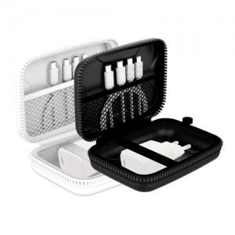

【상세/제작정보】 | <p><span style="font-size: 14pt;">※ 실크 - 파우치 / 레이저 - 어댑터 에 인쇄 가능합니다.</span></p>

【인쇄/포장옵션】 | 실크, 레이저 / 포장지포장

【공급단가】 | 수량 | 50~ | 100~ | 300~ | 1,000~ | 3,000~
*VAT별도 | 단가 | 10,300원 | 9,750원 | 9,270원 | 9,040원 | 8,880원

【상품 URL】 | https://www.synergygift.co.kr:443/src/goods_detail.php?gdno=44815

